상품제안서
[ZMI]양방향초고속충전 보조배터리10000mah | 상품코드: F02252

 |  |  |  |  |  |  | 02-412-0044 | www.easy1.co.kr
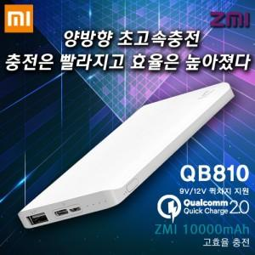

【상세/제작정보】

【인쇄/포장옵션】 | 레이저, 풀칼라 / 포장지포장

【공급단가】 | 수량 | 50~ | 100~ | 500~ | 1,000~ | 2,000~
*VAT별도 | 단가 | 20,180원 | 19,500원 | 18,830원 | 18,160원 | 17,490원

【상품 URL】 | https://easy1.co.kr:443/src/goods_detail.php?gdno=2252

